Sheet
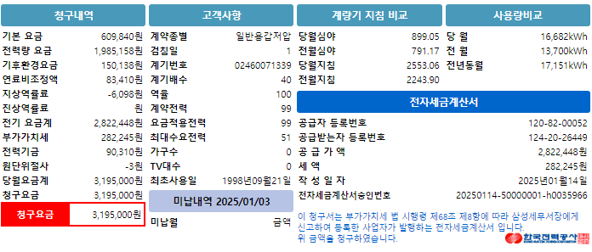
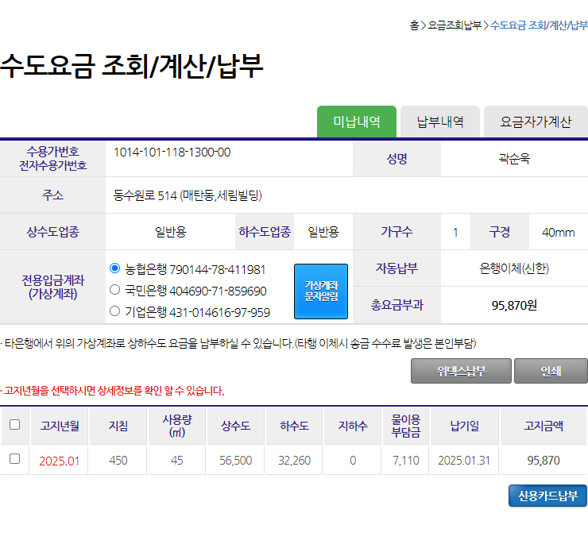
기본요금 | 전력량요금 | 기후환경요금 | 연료비조정액 | 역률요금 | 전력기금 | 청구요금 | 사용요금
609840 | 1985158 | 150138 | 83410 | -6098 | 90310 | 3195000 | 2218706

상수도요금 | 하수도요금 | 물이용부담금 | 수도요금합계
56500 | 32260 | 7110 | 95870

